Sheet1
모델 | Orin Nano 8GB | Orin NX 16GB
AI 성능 | 40 탑 | 100TOPS
GPU | Tensor 코어를 갖춘 1024코어 NVIDIA Ampere 아키텍처 GPU | 32개의 Tensor 코어를 갖춘 1024코어 NVIDIA Ampere 아키텍처 GPU | XT30U-F 전원 인터페이스: | - 16V-60V 입력: 입력 2개(확장 도크 내부 전원 공급용 1개, 로봇 팔 외부 전원 공급용 1개) - 12V 출력: 출력 1개, 전류 출력 3A(외부 사용자용 출력 1개) - 5V 출력: 출력 1개, 전류 출력 3A(외부 사용자용 출력 1개) - 12V 출력: 출력 1개, 전류 출력 3A(외부 사용자용 출력 1개) - 5V 출력: 출력 1개, 전류 출력 3A(외부 사용자용 출력 1개)
최대 GPU 주파수 | 625MHz | 918MHz
CPU | 6코어 Arm® Cortex®-A78AE v8.2 64비트 CPU 1.5MB L2 + 4MB L3 | 8코어 Arm® Cortex® A78AE v8.2 64비트 CPU 2MB L2 + 4MB L3
최대 CPU 주파수 | 1.5GHz | 2GHz | 기가비트 이더넷 인터페이스 | - 총 인터페이스 수: 2개 포트(표준 RJ45 인터페이스) - 기가비트 이더넷: GO2에 연결된 1개 채널, 사용자에게 외부적으로 연결된 1개 채널
DL 가속기 | - | 2x NVDLA v2
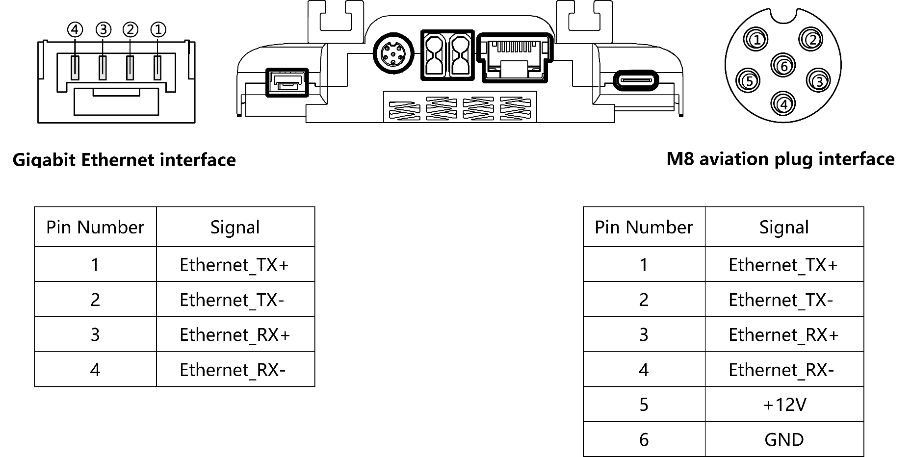
최대 DLA 빈도 | - | 614MHz | M8 항공 플러그 인터페이스(기가비트 이더넷 + 12V 전원) | - 총 인터페이스 수: 1 포트(표준 유럽 항공 플러그 인터페이스) - 기가비트 이더넷: 레이더 전용 인터페이스용 채널 1개 - 전원 출력: 레이더 전원 공급용 1채널 12V/2A 출력
비전 가속기 | - | 1x PVA v2 | USB 유형 A 인터페이스 | - 총 인터페이스 수: 1 USB3.2 Gen2 - 지원 모드: USB 호스트만 - 전원 출력: 5V/1A 지원 - 전송 속도: 10Gbps 지원
메모리 | 8GB 128비트 LPDDR5 68GB/초 | 8GB 128비트 LPDDR5 68GB/초
저장 | (외부 NVMe 지원) | (외부 NVMe 지원)
비디오 인코딩 | 1080p 30, 1~2개의 CPU 코어로 지원 | 1x 4K60(H.265) 3x 4K30(H.265) 6x 1080p60(H.265) 12x 1080p30(H.265)
 |  |  | USB-DP 대체 모드 Type-C 모든 기능을 갖춘 인터페이스(USB+DP) | - 총 인터페이스 수: 1 Type-C - 지원 모드: USB 호스트 또는 DP 대체 모드 지원 * USB: USB3.2 Gen2 지원 * DP: DP1.4 지원 - 전원 출력: 5V/3A 지원 - 전송 속도: 10Gbps 지원

비디오 디코드 | 1x 4K60(H.265) 2x 4K30(H.265) 5x 1080p60(H.265) 11x 1080p30(H.265) | 1x 8K30(H.265) 2x 4K60(H.265) 4x 4K30(H.265) 9x 1080p60(H.265) 18x 1080p30(H.265)

 |  |  | USB-타입-C 인터페이스 | - 총 인터페이스 수: 1 Type-C - 인터페이스 유형: USB3.2 Gen2 지원 - 전원 출력: 5V/2A 지원

전력 소비 | 7W - 15W | 10W – 25W
전원 전압 범위 | 16-60V DC | 16-60V DC | GH1.25-4PIN 인터페이스(기가비트 이더넷) | - 총 인터페이스 수: 1 포트 - 기가비트 이더넷: 사용자와 외부로 연결되는 1 채널
컴퓨팅 파워 | 최대 40Tops의 컴퓨팅 성능 지원 | 최대 100Tops의 컴퓨팅 성능 지원

